お客様情報
※ご入力の前に「ご注文に際して」シートの内容を必ずお読みいただき、記載の注意事項にご了承いただいた上でご注文ください。 ※このシートはすべてのお客様がご記入ください。

DNA・RNA・修飾核酸合成サービス オリゴ核酸全製品 注文書 |  |  | 【お客様情報シート】

お客様情報 Customer Information |  | お届け先情報 Delivery Information

お客様 ID Customer ID |  | お客様情報とお届け先が異なる場合のみ、以下にご記入ください。 Please fill in the fields below only if the delivery address differs from the customer information.
└お客様 ID（hss＋7桁の番号）をお持ちの場合はご記入ください。 【納期のご連絡】メールに記載されています。My HSS Webをご利用の場合はログインIDと同一です。 Please enter your Customer ID (hss + 7 digits), if available. It is listed in delivery notification emails. If you use My HSS Web, it is the same as your login ID.

フリガナ |  | フリガナ
ご氏名 Name |  | ご氏名 Name
ご所属施設名（大学名・会社名） Affiliation |  | ご所属施設名（大学名・会社名） Affiliation
ご所属部署名 Department |  | ご所属部署名 Department
郵便番号 Postal Code |  | 郵便番号 Postal Code
ご住所 Address |  | ご住所 Address
建物名 / 部屋No. Building / Room No. |  | 建物名 / 部屋No. Building / Room No.
電話番号 /（内線番号） Telephone / (Ext.) |  | 電話番号 /（内線番号） Telephone / (Ext.)
E-mail |  | E-mail
弊社Webページからのご依頼も便利です。是非、ご利用ください。
こんなことが便利
・ CSVファイルからまとめてインポート
・ 見積依頼が簡単にできます
・ 過去の履歴を確認、ダウンロードできます
・ ご注文時に画面上で金額を確認できます（※一部対象外製品あり）
ご希望代理店 Agent
◆事前お見積の希望 Request for Quotation in Advance | Yes (Order upon your approval)
◆平日以外のお受取り可能日 Non-weekday Delivery Availability | Sat., Sun., Holidays
◆納期の異なる商品のお受取 Delivery for different turnaround items | All together, Immediate delivery for each item
ログイン・新規登録はこちら → https://hss-websv.hssnet.jp/Login_Form.aspx
お問い合わせ・ご質問はこちら → https://hssnet.co.jp/contact/
特記事項やご要望がございましたら、こちらにご記入ください。
Comments / Requests

配列情報
枝番 | シーケンス名 | 5'修飾名 | 配列 | 3'修飾名 | 塩基数 | 合成スケール | 精製方法 | 挿入修飾名1 | 挿入修飾名2 | オプション | 特記事項
No. | Sequence name | 5'Modification | Sequence(5' to 3') | 3'Modification | Length | Synthesis scale | Purification | Modification 1 | Modification 2 | option | special comment | MIX塩基(Degenerated base)は、下表のIUBコードによって表記されます。
1 |  |  |  |  | 0 |  |  |  |  |  |  | A | B | C | D | G | H | K
2 |  |  |  |  | 0 |  |  |  |  |  |  | adenine | (CGT) | cytosine | (AGT) | guanine | (ACT) | (GT)
3 |  |  |  |  | 0 |  |  |  |  |  |  | M | N | R | S | T | V | W
4 |  |  |  |  | 0 |  |  |  |  |  |  | (AC) | (ACGT) | (AG) | (CG) | thymine | (ACG) | (AT)
5 |  |  |  |  | 0 |  |  |  |  |  |  | Y | U | I
6 |  |  |  |  | 0 |  |  |  |  |  |  | (CT) | uridine | inosine
7 |  |  |  |  | 0 |  |  |  |  |  |  | MIX塩基を含む配列は、その塩基の含有比率などにより、強い高次構造をとりうる場合がございます。 高次構造形成や塩基組成により極性や分子サイズが異なるために、HPLC精製やPAGE精製で分離されてしまい、目的の配列を失う可能性があります。 このため、弊社では簡易カラム精製を推奨しております。
8 |  |  |  |  | 0
9 |  |  |  |  | 0 |  |  |  |  |  |  | 注文書記入方法
10 |  |  |  |  | 0 |  |  |  |  |  |  | 【リアルタイムPCR用プローブ(11-30mer)】をご希望の場合は、 5'修飾名【5' Fluorescein (6-FAM)】3'修飾名【3’TAMRA】 をご選択下さい。
11 |  |  |  |  | 0 |  |  |  |  |  |  | 【RNA合成】 配列中にDNAを含む場合には、DNA部分を「dN」とご記入頂くか、特記事項欄にご記入ください。 記入例） 「AACCUUGGdtdt」「CGUdACUGdA」 「特記事項欄：3'末端側のAAはDNA」など
12 |  |  |  |  | 0
13 |  |  |  |  | 0 |  |  |  |  |  |  | 【特殊修飾挿入：2'-OMe、5-Metyl-dCなど】 挿入塩基を大文字や小文字で表記の区別をつけて頂くか、特記事項欄にご記入ください。 記入例）「特記事項欄：大文字＝DNA、小文字=2'-OMe」 「配列欄：AACcUUGgTT」
14 |  |  |  |  | 0
15 |  |  |  |  | 0 |  |  |  |  |  |  | 【挿入特殊：Spacer、CNVなど】 挿入塩基をXで配列入力し、特記事項欄に「X＝Spacer」などご記入ください。
16 |  |  |  |  | 0 |  |  |  |  |  |  | 【弊社のHP記載にない修飾をご希望される場合】 弊社までお問い合わせ下さい。試薬の取寄せ及び製造が可能な場合はお見積りさせて頂きます。 ただし、弊社の規格外製品となりますため、弊社規格の品質及び収量の保証を お付けすることが出来ません。ご了承頂いた上での製造となります。
17 |  |  |  |  | 0
18 |  |  |  |  | 0 |  |  |  |  |  |  | 【Ｓ化 (PS)】Ｓ化ヶ所を“*”と表記し、配列欄にご記入下さい。 記入例）5'-A*A*AAAAAAA*AAAAAAA-3' S化は、下図のように、リン酸ジエステル結合部分のフリーな酸素原子のうちの1つを硫黄原子に置き換えた骨格を持つ核酸誘導体で、アンチセンス分野によく用いられます。
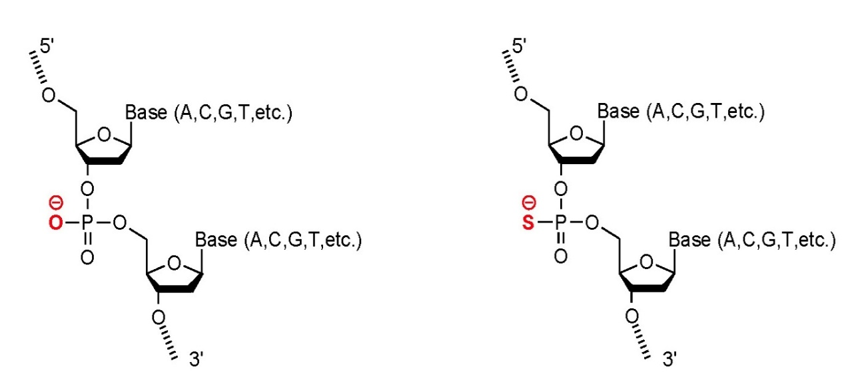
19 |  |  |  |  | 0
20 |  |  |  |  | 0
21 |  |  |  |  | 0
22 |  |  |  |  | 0
23 |  |  |  |  | 0
24 |  |  |  |  | 0 |  |  |  |  |  |  | ノーマルDNA(Phosphorodiester) |  |  |  | S化DNA(Phosphorothioate)
25 |  |  |  |  | 0
26 |  |  |  |  | 0
27 |  |  |  |  | 0
28 |  |  |  |  | 0
29 |  |  |  |  | 0
30 |  |  |  |  | 0
31 |  |  |  |  | 0
32 |  |  |  |  | 0
33 |  |  |  |  | 0
34 |  |  |  |  | 0
35 |  |  |  |  | 0
36 |  |  |  |  | 0
37 |  |  |  |  | 0
38 |  |  |  |  | 0
39 |  |  |  |  | 0
40 |  |  |  |  | 0
41 |  |  |  |  | 0
42 |  |  |  |  | 0
43 |  |  |  |  | 0
44 |  |  |  |  | 0
45 |  |  |  |  | 0
46 |  |  |  |  | 0
47 |  |  |  |  | 0
48 |  |  |  |  | 0
49 |  |  |  |  | 0
50 |  |  |  |  | 0
51 |  |  |  |  | 0
52 |  |  |  |  | 0
53 |  |  |  |  | 0
54 |  |  |  |  | 0
55 |  |  |  |  | 0
56 |  |  |  |  | 0
57 |  |  |  |  | 0
58 |  |  |  |  | 0
59 |  |  |  |  | 0
60 |  |  |  |  | 0
61 |  |  |  |  | 0
62 |  |  |  |  | 0
63 |  |  |  |  | 0
64 |  |  |  |  | 0
65 |  |  |  |  | 0
66 |  |  |  |  | 0
67 |  |  |  |  | 0
68 |  |  |  |  | 0
69 |  |  |  |  | 0
70 |  |  |  |  | 0
71 |  |  |  |  | 0
72 |  |  |  |  | 0
73 |  |  |  |  | 0
74 |  |  |  |  | 0
75 |  |  |  |  | 0
76 |  |  |  |  | 0
77 |  |  |  |  | 0
78 |  |  |  |  | 0
79 |  |  |  |  | 0
80 |  |  |  |  | 0
81 |  |  |  |  | 0
82 |  |  |  |  | 0
83 |  |  |  |  | 0
84 |  |  |  |  | 0
85 |  |  |  |  | 0
86 |  |  |  |  | 0
87 |  |  |  |  | 0
88 |  |  |  |  | 0
89 |  |  |  |  | 0
90 |  |  |  |  | 0
91 |  |  |  |  | 0
92 |  |  |  |  | 0
93 |  |  |  |  | 0
94 |  |  |  |  | 0
95 |  |  |  |  | 0
96 |  |  |  |  | 0

